상품제안서
DTP 전사 극세사 담요 | 상품코드: S28657

 |  |  |  |  |  |  | 02-713-8555 | www.synergygift.co.kr
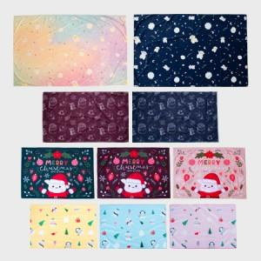 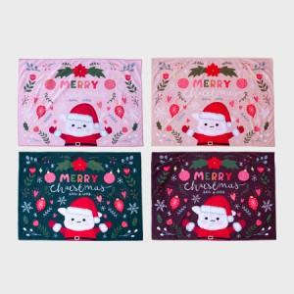 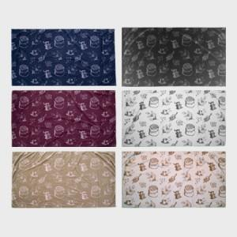

【상세/제작정보】 | <p><span style="font-size: 14pt;">택배비 한카톤당 5,500원(VAT별도) 발생 됩니다.</span></p><p><span style="font-size: 14pt;">&nbsp;</span></p><p><span style="font-size: 14pt;">50*75 한카톤 입수량 100개</span></p><p><span style="font-size: 14pt;">75*100 한카톤 입수량 50개</span></p><p><span style="font-size: 14pt;">75*140 한카톤 입수량 30개</span></p><p><span style="font-size: 14pt;">100*150 한카톤 입수량 20개</span></p>

【인쇄/포장옵션】 | 풀칼라 / OPP(비닐)

【공급단가】 | 수량 | 100~ | 300~ | 500~ | 1,000~ | 3,000~
*VAT별도 | 50*75 | 5,850원 | 5,530원 | 5,260원 | 5,130원 | 5,040원
 | 75*100 | 9,100원 | 8,610원 | 8,190원 | 7,980원 | 7,840원
 | 75*140 | 11,700원 | 11,070원 | 10,530원 | 10,260원 | 10,080원
 | 100*150 | 15,600원 | 14,760원 | 14,040원 | 13,680원 | 13,440원

【상품 URL】 | https://www.synergygift.co.kr:443/src/goods_detail.php?gdno=28657

